Sheet1
初表-大致方向(非最终方案)

 | 游戏主题 | 中元节

 | 寓意及相关习俗

 | 故事主线 | 参考典故目连救母

 | 游戏玩法 | 鼠标托引迷雾控制场景单位操作开关?开通下一场景道路推动故事剧情(参考 超凡双生)

 | 游戏画面风格 | 三类

 | A类 | 主体黑白皮影风

 | 参考 | 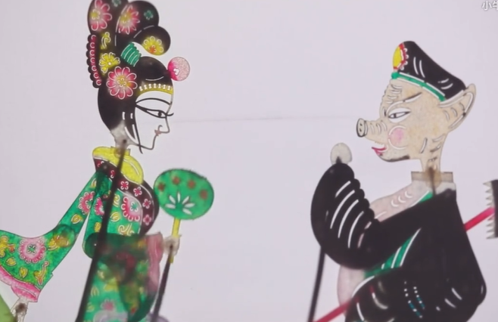 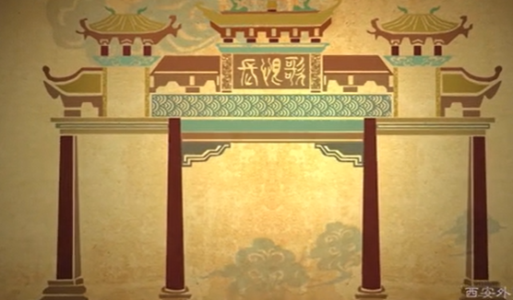 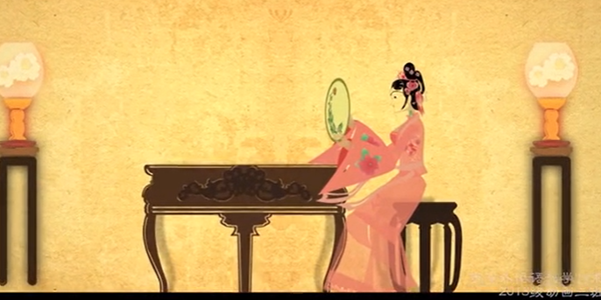

 | B类 | 主体黑白剪影+穿插特殊皮影情节桥段

 | 参考 | 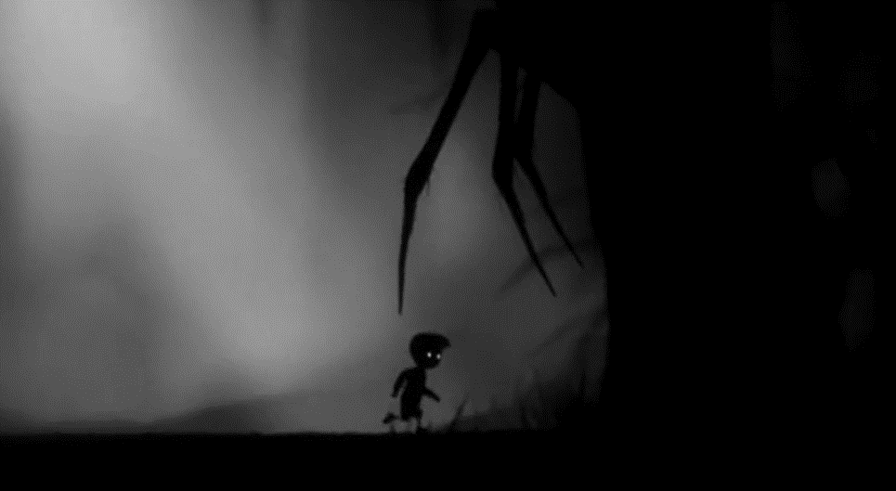 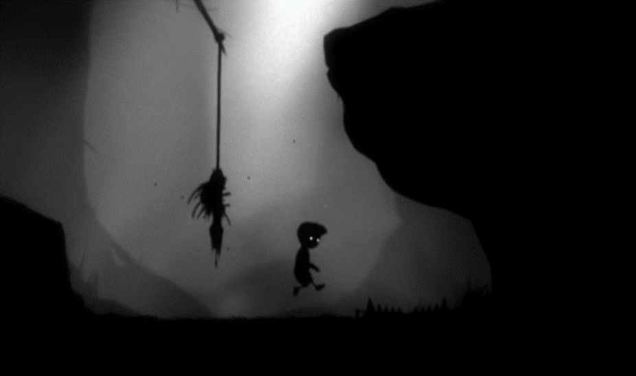

 | C类 | 与B类相似,仅在黑白基础上增加蓝色环境光 光源带光色

 | 参考 | 